信用交易
融资融券市场交易数据统计(2023-04-21)

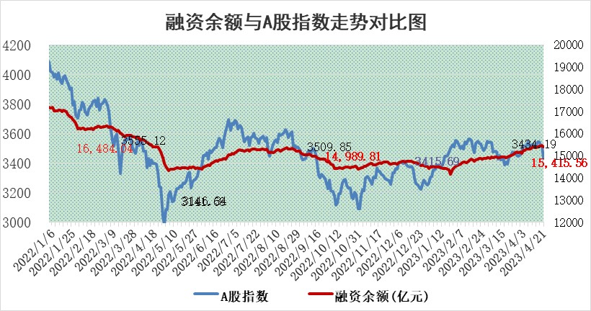
标的证券 | 融资融券余额（亿元） | 融资余额（亿元） | 融券余额（亿元） | 融资买入额（亿元） | 融资融券规模变化（亿元） | 融资余额增幅(‰) | 融券余额增幅(%)
统计数据 | 16,382.66 | 15,415.56 | 965.72 | 962.40 | -105.06 | -4.50 | -3.53

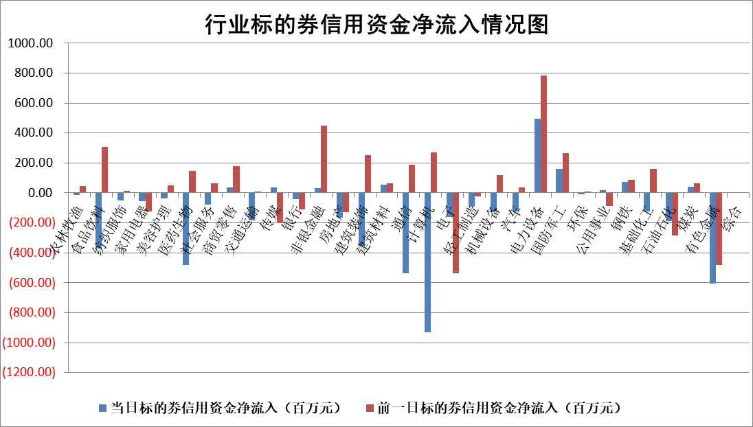

标的基金代码 | 标的基金简称 | 融资余额/市值(%) | 融资余额增幅(%) | 融资买入额/成交金额(%) | （融资余额净增额-融券余额净增额）/市值(‱) | 融券余额降幅(%) | ABS[（融资余额净增额-融券余额净增额）/市值净增额-1](%)
159902 | 华夏中小板ETF | 0.00 | 0.00 | 0.00 | 0.00 | 0.00 | 100.00
159915 | 易方达创业板ETF | 1.44 | -11.37 | 156513.25 | -18.94 | -5.73 | 90.45
159919 | 嘉实沪深300ETF | 4.66 | -0.01 | 0.81 | 1.64 | 13.77 | 100.92
159920 | 华夏恒生ETF | 68.22 | -0.11 | 4.77 | -7.64 | 1.67 | 95.49
159922 | 嘉实中证500ETF | 1.46 | 29.71 | 1064.56 | 58.05 | 2.66 | 124.11
159925 | 南方沪深300ETF | 0.02 | 2.32 | 0.01 | 0.04 | 0.00 | 100.02
159928 | 消费ETF | 0.89 | -2.86 | 2.60 | -2.59 | 0.50 | 94.86
159934 | 易方达黄金ETF | 384.69 | 0.16 | 19.09 | 62.52 | 0.00 | 226.28
159939 | 全指信息技术ETF | 0.61 | 26.91 | 472.83 | 14.64 | 6.10 | 102.57
159940 | 全指金融地产ETF | 0.14 | 2.15 | 0.04 | 0.29 | 0.00 | 100.12
159995 | 半导体芯片ETF | 1.70 | -0.59 | 335.07 | 0.98 | 5.26 | 100.17
159997 | 天弘中证电子ETF | 1.61 | 3.96 | 2.75 | 7.30 | 5.12 | 101.35
159998 | 天弘中证计算机主题ETF | 0.64 | 0.78 | 0.42 | 2.38 | 5.17 | 100.44
510050 | 华夏上证50ETF | 9.80 | -0.96 | 106.48 | -7.64 | 14.86 | 96.67
510180 | 华安上证180ETF | 0.45 | 0.49 | 2.01 | 0.26 | 2.71 | 100.14
510880 | 华泰柏瑞红利ETF | 0.20 | 14.06 | 1.19 | 2.48 | -1.05 | 102.40
510900 | 易方达恒生H股ETF | 99.46 | -0.19 | 5.85 | -19.30 | 0.00 | 90.39
511010 | 5年期国债ETF | 0.00 | 0.00 | 0.00 | 0.00 | 0.00 | 100.00
511380 | 可转债及可交换债券ETF | 8.42 | -1.28 | 2.64 | -10.91 | 0.00 | 102.57
512000 | 全指证券ETF | 6.22 | 2.48 | 21.16 | 17.61 | 6.32 | 106.48
512010 | 沪深300医药卫生ETF | 4.05 | 2.83 | 67.61 | 11.46 | 2.36 | 143.74
512070 | 沪深300非银ETF | 1.67 | 4.31 | 147.63 | 7.32 | 16.65 | 101.35
512400 | 南方中证申万有色金属ETF | 1.27 | 1.03 | 0.43 | -2.50 | -9.33 | 99.34
512580 | 广发中证环保产业ETF | 1.00 | -1.86 | 0.34 | -1.58 | 0.70 | 98.52
512660 | 国泰中证军工ETF | 2.58 | -3.54 | 8.94 | -9.09 | 1.26 | 53.36
512800 | 华宝中证银行ETF | 16.17 | -1.81 | 0.41 | -27.88 | 6.00 | 69.05
512980 | 广发中证传媒ETF | 0.70 | -21.16 | 159.14 | -17.75 | 8.99 | 94.38
515030 | 华夏中证新能源汽车ETF | 2.16 | 1.93 | 29.86 | 4.46 | 0.96 | 104.13
515050 | 华夏中证5G通信主题ETF | 0.97 | 1.81 | 4.80 | 1.28 | -2.47 | 100.33
515070 | 华夏中证人工智能ETF | 2.08 | 17.84 | 12.02 | 32.72 | 2.78 | 107.78
标的股票比较指标 |  | 融资余额/流通A股市值(%) | 融资余额增幅(%) | 融资买入额/成交金额(%) | （融资余额净增额-融券余额净增额）/流通A股市值(‱) | 融券余额降幅(%) | ABS[（融资余额净增额-融券余额净增额）/流通A股市值净增额-1](%)
前十名标的个股 |  | 仁东控股 | 铁科轨道 | 海印股份 | 永信至诚 | 华西股份 | 国力股份
 |  | 永信至诚 | 青云科技 | 闰土股份 | 壹石通 | 杰创智能 | 同有科技
 |  | 全柴动力 | 世运电路 | 青农商行 | 云从科技 | 优宁维 | 长高电新
 |  | 莱茵生物 | 本川智能 | 三元生物 | 帝奥微 | 东湖高新 | 立高食品
 |  | 汉仪股份 | 鸥玛软件 | 华达科技 | 雷尔伟 | 清溢光电 | 新劲刚
 |  | 晨鸣纸业 | 振江股份 | 雷尔伟 | 金鹰重工 | 诺思格 | 剑桥科技
 |  | 海兰信 | 万辰生物 | 纳微科技 | 同有科技 | 兴瑞科技 | 华融化学
 |  | 大立科技 | 帝奥微 | 悦达投资 | 游族网络 | 智立方 | 长虹华意
 |  | 亚通股份 | 吉比特 | 农业银行 | 本川智能 | 东来技术 | 宇环数控
 |  | 元琛科技 | 游族网络 | 酒钢宏兴 | 宇环数控 | 轻纺城 | 联赢激光
后十名标的个股 |  | 泽达易盛 | 深圳瑞捷 | 惠博普 | 亨迪药业 | 天玑科技 | 信濠光电
 |  | 中航机电 | 东材科技 | 节能铁汉 | 深圳瑞捷 | 榕基软件 | 雷尔伟
 |  | 欧派家居 | 英杰电气 | 泽达易盛 | 荣信文化 | 亨迪药业 | 华纳药厂
 |  | 飞科电器 | 纽威股份 | 中航机电 | 亚康股份 | 中关村 | 东江环保
 |  | 岱美股份 | 中文传媒 | 嘉凯城 | 三变科技 | 福昕软件 | 普蕊斯
 |  | 中国人寿 | 亚康股份 | 搜于特 | 南凌科技 | 精华制药 | 中洲特材
 |  | 古井贡酒 | 联赢激光 | 蓝光发展 | 东方国信 | 华星创业 | 军信股份 | ;
 |  | 宁沪高速 | 深科技 | 华西能源 | 广电网络 | 复旦复华 | 山科智能
 |  | 三棵树 | 五洲交通 | 仁东控股 | 信科移动 | 信测标准 | 江航装备
 |  | 苏泊尔 | 长虹美菱 | 泛海控股 | 鸿博股份 | 硕贝德 | 匠心家居
说明：1.以上普通交易数据和信用交易数据皆以交易日收盘后数据为基准；2.上述标的证券总数据只计算标的证券市场总数据，不包括从标的证券中调出去标的证券数据，所以与交易所公布的总值略有不同； 3.上述行业采用申万一级行业分类；4.以上标的基金和标的个股中比较的6个指标值中：前5个（从左至右）为正向指标，值越大排名越靠前；第6个为逆向指标，值越小，排名越靠前；5.第6个指标中ABS[]表示求绝对值，其主要用于考量信用资金相对净流入对股价相对净变化的贡献程度；6.数据来源：wind，交易所。

 | 证券代码 | 新增融资余额 | 融资买入额 | 融资买入增幅前10
远大智能 | 002689 | 28175353 | 42268582 | 199%
亚太股份 | 002284 | 21555247 | 34242865 | 82%
赛诺医疗 | 688108 | 72122899 | 101076547 | 78%
湖南发展 | 000722 | 66023557 | 137112987 | 75%
柘中股份 | 002346 | 14584119 | 36845980 | 58%
国城矿业 | 000688 | 24683149 | 48240585 | 54%
兆新股份 | 002256 | 1985058 | 4066269 | 52%
凯美特气 | 002549 | 33806472 | 61340055 | 52%
华昌达 | 300278 | 13474542 | 19303225 | 48%
新华联 | 000620 | 27311937 | 39201759 | 43%

 | 证券代码 | 新增融资余额 | 融资买入额 | 融资买入增幅前10
兔宝宝 | 002043 | 73310337 | 89923983 | 334%
捷昌驱动 | 603583 | 26026415 | 31686727 | 262%
湘财股份 | 600095 | 94196837 | 132280449 | 252%
中谷物流 | 603565 | 49103883 | 60098371 | 234%
中青宝 | 300052 | 24215352 | 31377809 | 98%
顾家家居 | 603816 | 138518545 | 188424210 | 78%
喜临门 | 603008 | 31503289 | 48351944 | 77%
财信发展 | 000838 | 10831830 | 17666790 | 74%
苏州银行 | 002966 | 10578096 | 19143736 | 72%
金诚信 | 603979 | 23858538 | 36098133 | 60%

